상품제안서
거꾸로 우산 원터치 뉴 오토디 | 상품코드: S07957

 |  |  |  |  |  |  | 02-713-8555 | www.synergygift.co.kr
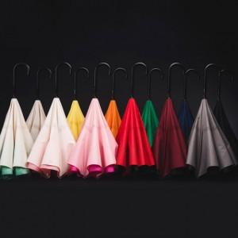 

【상세/제작정보】 | 장우산 종이 선물포장 불가 원단인쇄시 +500원 추가

【인쇄/포장옵션】 | 실크 / 시판박스

【공급단가】 | 수량 | 100~ | 300~ | 500~ | 1,000~ | 3,000~
*VAT별도 | 단가 | 20,920원 | 20,150원 | 19,370원 | 18,600원 | 18,130원

【상품 URL】 | https://www.synergygift.co.kr:443/src/goods_detail.php?gdno=15628

